y=x+3
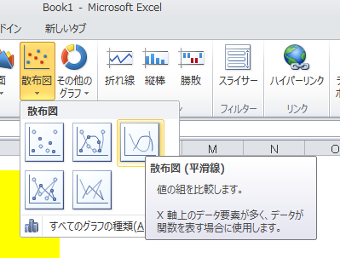
 |  | 挿入タブ→ | グラフ→ | 散布図→

x | y=x+3
-4
-3
-2
-1
0
1
2
3
4
5

